印刷設定
申請関係様式の印刷要領
 |  |  | ※郵送による書類提出の場合

１．申請する各様式の印刷について
 |  | 各様式を印刷するにあたっては、セルの色を印刷しないようお願い致します。

２．設定方法
 |  | ※本ファイルは、セルの色を印刷しないよう設定しています。
 |  | もし、設定が解除されておりましたら、下記の手順を基に設定してください。

 | 【印刷設定の手順】
 |  | 1.印刷するシートを選択し、［ページレイアウト］をクリックします。


 |  | 2.「ページ設定」グループの右下のボタンをクリックします。


 |  | 3.［シート］タブをクリックします。


 |  | 4.［白黒印刷］のチェックボックスをオンにします。


 |  | 5.［OK］ボタンをクリックします。

入力シート
 | セルの色が黄色い部分に入力してください。 |  |  |  |  |  |  |  |  | セルの色が黄色い部分に入力してください。
【入力例】
基本入力事項 |  |  | ver.1.0 |  |  |  |  |  | 基本入力事項 |  |  | ver.1.0
申請日 |  |  |  |  |  |  |  | ←西暦で入力 例：2024/4/24 | 申請日 |  |  | 2024/0424
事業の名称 |  |  |  |  |  |  |  | ←例：株式会社〇〇〇本社ゼロエミッションビル化支援事業 | 事業の名称 |  |  | 株式会社〇〇〇本社ビルゼロエミッションビル化支援事業
※申請者の項目について、商業・法人登記簿謄本（個人事業主の場合は開業届）の記載内容と一致すること。 |  |  |  |  |  |  |  |  | ※申請者の項目について、商業・法人登記簿謄本（個人事業主の場合は開業届）の記載内容と一致すること。
助成対象事業者 | 名称 | フリガナ |  |  |  |  |  |  | 助成対象事業者 | 名称 | フリガナ | カブシキガイシャ〇〇〇
 |  | 会社名 |  |  |  |  |  |  |  |  | 会社名 | 株式会社〇〇〇
 | 登記された 本社住所 | 〒 |  |  |  |  |  |  |  | 登記された 本社住所 | 〒 | 000-0000
 |  | 住所 |  |  |  |  |  |  |  |  | 住所 | 東京都●●区▲▲ ◆－◆－◆ ■■ビル▼階
 | 代表者 | 役職 |  |  |  |  |  |  |  | 代表者 | 役職 | 代表取締役
 |  | フリガナ |  |  |  |  |  |  |  |  | フリガナ | 総務課
 |  | 氏名 |  |  |  |  |  |  |  |  | 氏名 | 〇〇 ●●
 | 担当者連絡先 ※公社からの照会や指示等の連絡をする際に、窓口となる担当者を入力 (部署名・氏名については、代表者と同一の場合は記載不要) | 部署名 |  |  |  |  |  |  |  | 担当者連絡先 ※公社からの照会や指示等の連絡をする際に、窓口となる担当者を入力 (部署名・氏名については、代表者と同一の場合は記載不要) | 部署名 | 総務課
 |  | フリガナ |  |  |  |  |  |  |  |  | フリガナ | 〇〇 ●●
 |  | 氏名 |  |  |  |  |  |  |  |  | 氏名 | 〇〇 ●●
 |  | 電話番号 |  |  |  |  |  |  |  |  | 電話番号 | 00-0000-0000
 |  | 携帯電話 |  |  |  |  |  |  |  |  | 携帯電話 | 090-0000-0000
 |  | E-mail |  |  |  |  |  |  |  |  | E-mail | 0000-abc@XXXX.ne.jp
 | 備考 | ※特記事項がある場合に記入 |  |  |  |  |  |  |  | 備考 | ※特記事項がある場合に記入
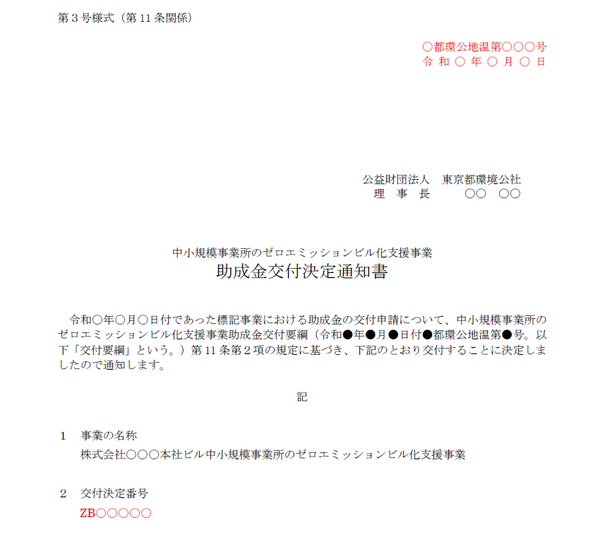
共同申請者 | 名称 | フリガナ |  |  |  |  |  |  | 共同申請者 | 名称 | フリガナ
 |  | 会社名 |  |  |  |  |  |  |  |  | 会社名
 | 登記された 本社住所 | 〒 |  |  |  |  |  |  |  | 登記された 本社住所 | 〒
 |  | 住所 |  |  |  |  |  |  |  |  | 住所
 | 代表者 | 役職 |  |  |  |  |  |  |  | 代表者 | 役職
 |  | フリガナ |  |  |  |  |  |  |  |  | フリガナ
 |  | 氏名 |  |  |  |  |  |  |  |  | 氏名
 | 担当者連絡先 ※公社からの照会や指示等の連絡をする際に、窓口となる担当者を入力 (部署名・氏名については、代表者と同一の場合は記載不要) | 部署名 |  |  |  |  |  |  |  | 担当者連絡先 ※公社からの照会や指示等の連絡をする際に、窓口となる担当者を入力 (部署名・氏名については、代表者と同一の場合は記載不要) | 部署名
 |  | フリガナ |  |  |  |  |  |  |  |  | フリガナ
 |  | 氏名 |  |  |  |  |  |  |  |  | 氏名
 |  | 電話番号 |  |  |  |  |  |  |  |  | 電話番号
 |  | 携帯電話 |  |  |  |  |  |  |  |  | 携帯電話
 |  | E-mail |  |  |  |  |  |  |  |  | E-mail
 | 備考 | ※特記事項がある場合に記入 |  |  |  |  |  |  |  | 備考 | ※特記事項がある場合に記入
手続代行者 | 名称 | フリガナ |  |  |  |  |  |  | 手続代行者 | 名称 | フリガナ | カブシキガイシャ〇〇〇
 |  | 会社名 |  |  |  |  |  |  |  |  | 会社名 | 株式会社〇〇〇
 | 登記された 本社住所 | 〒 |  |  |  |  |  |  |  | 登記された 本社住所 | 〒 | 000-0000
 |  | 住所 |  |  |  |  |  |  |  |  | 住所 | 東京都●●区▲▲ ◆－◆－◆ ■■ビル▼階
 | 代表者 | 役職 |  |  |  |  |  |  |  | 代表者 | 役職 | 代表取締役
 |  | フリガナ |  |  |  |  |  |  |  |  | フリガナ | 〇〇 ●●
 |  | 氏名 |  |  |  |  |  |  |  |  | 氏名 | 〇〇 ●●
 | 担当者連絡先 ※公社からの照会や指示等の連絡をする際に、窓口となる担当者を入力 (部署名・氏名については、代表者と同一の場合は記載不要) | 部署名 |  |  |  |  |  |  |  | 担当者連絡先 ※公社からの照会や指示等の連絡をする際に、窓口となる担当者を入力 (部署名・氏名については、代表者と同一の場合は記載不要) | 部署名 | 総務課
 |  | フリガナ |  |  |  |  |  |  |  |  | フリガナ | 〇〇 ●●
 |  | 氏名 |  |  |  |  |  |  |  |  | 氏名 | 〇〇 ●●
 |  | 電話番号 |  |  |  |  |  |  |  |  | 電話番号 | 00-0000-0000
 |  | 携帯電話 |  |  |  |  |  |  |  |  | 携帯電話 | 090-0000-0000
 |  | E-mail |  |  |  |  |  |  |  |  | E-mail | 0000-abc@XXXX.ne.jp
 | 備考 | ※特記事項がある場合に記入 |  |  |  |  |  |  |  | 備考 | ※特記事項がある場合に記入
事業所情報 | 事業所の名称 |  |  |  |  |  |  |  | 事業所情報 | 事業所の名称 |  | 株式会社〇〇〇
 | 〒 |  |  |  |  |  |  |  |  | 〒 |  | 000-0000
 | 住所（東京都） |  |  |  |  |  |  |  |  | 住所（東京都） |  | 東京都●●区▲▲ ◆－◆－◆ ■■ビル▼階
 | 建物用途 |  |  |  |  |  |  |  |  | 建物用途 |  | 事務所等
 | 規模 |  | 地上 |  | 階 | 地下 | 階 |  |  | 規模 |  | 地上 | 20 | 階 | 地下 | 2 | 階
 | 構造 |  |  |  |  |  | 造 |  |  | 構造 |  | 鉄骨鉄筋コンクリート造 |  |  |  |  | 造
 | 面積 |  |  |  |  |  | ㎡ |  |  | 面積 |  | 10,000 |  |  |  |  | ㎡
※ゼロエミビル化設計に申請している場合、交付決定通知書を参照して入力 |  |  |  |  |  |  |  |  | ※ゼロエミビル化設計に申請している場合、交付決定通知書を参照して入力
通知文書番号 |  |  | 都環公地温第 |  |  |  | 号 |  | 通知文書番号 |  | 〇 | 都環公地温第 |  |  | 〇〇〇 |  | 号
交付決定日 |  | 令和 |  | 年 |  | 月 | 日 |  | 交付決定日 |  | 令和 | 〇 | 年 | 〇 | 月 | 〇 | 日
交付決定番号 |  |  |  |  |  |  |  |  | 交付決定番号 |  | ZB〇〇〇〇〇

第１号様式
 |  | 色のセルに入力してください。 |  |  |  |  |  | 色のセルに入力してください。
 |  | 色のセルは入力シートに入力してください。 |  |  |  |  |  | 色のセルは入力シートに入力してください。
【入力例】

第１号様式（第８条関係) |  |  |  | 年 月 日 |  | 第１号様式（第８条関係) |  |  |  |  |  | 年 月 日

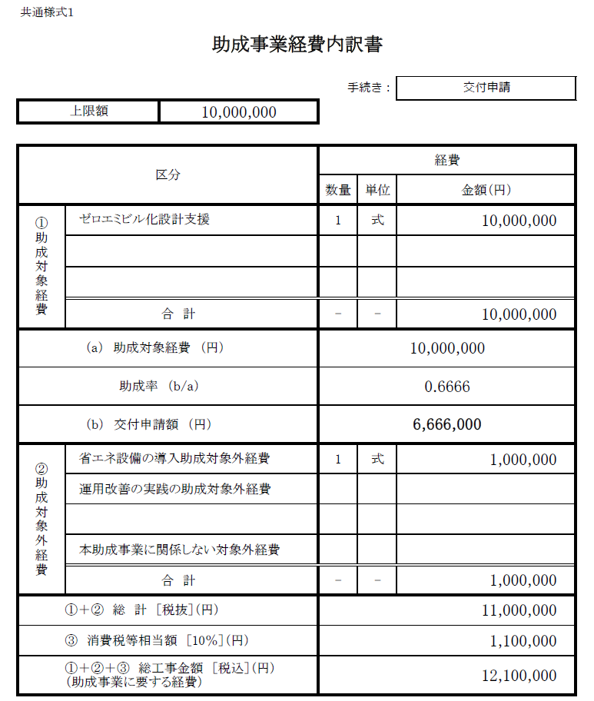
公益財団法人東京都環境公社 |  |  |  |  |  | 公益財団法人東京都環境公社
理事長 殿 |  |  |  |  |  | 理事長 殿

◇ 部分と下記のシートにご入力ください。
・入力シート
 |  |  | （助成対象事業者） |  |  |  |  |  |  | （助成対象事業者）
 |  |  | 住所 |  |  |  |  |  |  | 住所 | 000-0000 東京都●●区▲▲ ◆－◆－◆ ■■ビル▼階
 |  |  | 名称 |  |  |  |  |  |  | 名称 | 株式会社〇〇〇
 |  |  | 代表者 |  |  |  |  |  |  | 代表者 | 代表取締役 〇〇 ●●
 |  |  | 担当者 |  |  |  |  |  |  | 担当者 | 総務課 〇〇 ●●

 |  |  | （共同申請者） |  |  |  |  |  |  | （共同申請者）
 |  |  | 住所 |  |  |  |  |  |  | 住所
 |  |  | 名称 |  |  |  |  |  |  | 名称
 |  |  | 代表者 |  |  |  |  |  |  | 代表者
 |  |  | 担当者 |  |  |  |  |  |  | 担当者

 |  |  | （手続代行者） |  |  |  |  |  |  | （手続代行者）
 |  |  | 住所 |  |  |  |  |  |  | 住所 | 000-0000 東京都●●区▲▲ ◆－◆－◆ ■■ビル▼階
 |  |  | 名称 |  |  |  |  |  |  | 名称 | 株式会社〇〇〇
 |  |  | 代表者 |  |  |  |  |  |  | 代表者 | 代表取締役 〇〇 ●●
 |  |  | 担当者 |  |  |  |  |  |  | 担当者 | 総務課 〇〇 ●●

 | 助成金交付申請書 |  |  |  |  |  | 助成金交付申請書

中小規模事業所のゼロエミッションビル化支援事業助成金交付要綱（令和6年4月15日付6都環公地温第552号）第８条第１項の規定に基づき、助成金の交付について関係書類を添えて、下記のとおり申請します。 |  |  |  |  |  | 中小規模事業所のゼロエミッションビル化支援事業助成金交付要綱（令和●年●月●日付●都環公地温第●号）第８条第１項の規定に基づき、助成金の交付について関係書類を添えて、下記のとおり申請します。
記 |  |  |  |  |  | 記
事業の名称 |  |  |  |  |  | 事業の名称 |  |  | 株式会社〇〇〇本社ビルゼロエミッションビル化支援事業
事業所の名称 |  |  |  |  |  | 事業所の名称 |  |  | 株式会社〇〇〇本社ビル
事業所の所在地 |  |  |  |  |  | 事業所の所在地 |  |  | 東京都●●区▲▲ ◆－◆－◆ ■■ビル▼階
助成対象経費 |  |  |  |  | 円 | 助成対象経費 |  |  | 10,000,000 |  |  |  | 円
助成金交付申請額 |  |  |  |  | 円 | 助成金交付申請額 |  |  | 6,666,000 |  |  |  | 円

備考 |  |  |  |  |  | 備考

第１号様式の２(助成対象事業者用)
【入力例】
 | 色のセルに入力してください。 |  |  |  |  |  | 色のセルに入力してください。

◇ 部分と下記のシートにご入力ください。
・入力シート
第１号様式の２（第８条関係) |  |  |  |  |  | 第１号様式の２（第８条関係)

誓 約 書 |  |  |  |  |  | 誓 約 書
【助成対象事業者】 |  |  |  |  |  | 【助成対象事業者】

公益財団法人東京都環境公社 |  |  |  |  |  | 公益財団法人東京都環境公社
理事長 殿 |  |  |  |  |  | 理事長 殿

１ | 中小規模事業所のゼロエミッションビル化支援事業助成金交付要綱（令和6年4月15日付6都環公地温第552号。以下「交付要綱」という。）第８条の規定に基づく助成金の交付の申請を行うに当たり、当該申請により助成金等の交付を受けようとする者（法人その他の団体にあっては、代表者、役員又は使用人その他の従業員若しくは構成員を含む。）が交付要綱第３条に規定する助成対象事業者に該当し、将来にわたっても該当するよう法令等を遵守することをここに誓約いたします。 |  |  |  |  | １ | 中小規模事業所のゼロエミッションビル化支援事業助成金交付要綱（令和●年●月●日付●都環公地温第●号。以下「交付要綱」という。）第８条の規定に基づく助成金の交付の申請を行うに当たり、当該申請により助成金等の交付を受けようとする者（法人その他の団体にあっては、代表者、役員又は使用人その他の従業員若しくは構成員を含む。）が交付要綱第３条に規定する助成対象事業者に該当し、将来にわたっても該当するよう法令等を遵守することをここに誓約いたします。

２ | この誓約に違反又は相違があり、交付要綱第25条の規定により助成金交付決定の全部又は一部の取消しを受けた場合において、交付要綱第26条に規定する助成金の返還を請求されたときは、これに異議なく応じることを誓約いたします。 |  |  |  |  | ２ | この誓約に違反又は相違があり、交付要綱第25条の規定により助成金交付決定の全部又は一部の取消しを受けた場合において、交付要綱第26条に規定する助成金の返還を請求されたときは、これに異議なく応じることを誓約いたします。

３ | 貴公社理事長又は東京都が必要と認めた場合には、暴力団関係者であるか否かの確認のため、警視庁へ照会がなされることに同意いたします。 |  |  |  |  | ３ | 貴公社理事長又は東京都が必要と認めた場合には、暴力団関係者であるか否かの確認のため、警視庁へ照会がなされることに同意いたします。

４ | 本申請書は、事実に基づき、申請者の不利益にならない範囲において訂正される可能性があることについて同意いたします。 |  |  |  |  | ４ | 本申請書は、事実に基づき、申請者の不利益にならない範囲において訂正される可能性があることについて同意いたします。

５ | 設備導入に係る事業所が自己所有でない場合、所有者の承諾を得て申請します。なお、本事業により設置された対象設備等について、公社及び東京都はその責任の一切を負いません。 |  |  |  |  | ５ | 設備導入に係る事業所が自己所有でない場合、所有者の承諾を得て申請します。なお、本事業により設置された対象設備等について、公社及び東京都はその責任の一切を負いません。

６ | 中小規模事業所のゼロエミッションビル化支援事業実施要綱（令和６年３月１日付５都環公地温第531号）第４ １(1)（エ）の規定により税金の滞納があるもの、東京都から助成金等停止措置又は指名停止措置が講じられている者、刑事上の処分を受けたものその他公的資金の交付先として社会通念上適切であると認められないものに該当しないことを誓約します。 |  |  |  |  | ６ | 中小規模事業所のゼロエミッションビル化支援事業実施要綱（令和６年３月１日付５都環公地温第531号）第４ １(1)（エ）の規定により税金の滞納があるもの、東京都から助成金等停止措置又は指名停止措置が講じられている者、刑事上の処分を受けたものその他公的資金の交付先として社会通念上適切であると認められないものに該当しないことを誓約します。

７ | 本申請について、助成額をキャッシュバック等（※３）に利用する行為を行っていないことを誓約いたします。 |  |  |  |  | ７ | 本申請について、助成額をキャッシュバック等（※３）に利用する行為を行っていないことを誓約いたします。

 | 日 付 | 令和 | 年 | 月 | 日 |  | 日 付 | 令和 | ● | 年 | ● | 月 | ● | 日
 | 住 所 |  |  |  |  |  | 住 所 | 東京都●●区▲▲ ◆－◆－◆ ■■ビル▼階

 | 事業者名 |  |  |  |  |  | 事業者名 | 株式会社〇〇〇
 | 代表者の職・氏名 |  |  |  |  |  | 代表者の職・氏名 | 代表取締役 〇〇 ●●
 | ※１ 法人その他の団体にあっては、主たる事務所の所在地、名称及び代表者の氏名を記入すること。 ※２ この誓約書における「暴力団関係者」とは、次に掲げる者をいう。 ・暴力団又は暴力団員が実質的に経営を支配する法人等に所属する者 ・暴力団又員を雇用している者 ・暴力団又は暴力団員を不当に利用していると認められる者 ・暴力団の維持、運営に協力し、又は関与していると認められる者 ・暴力団又は暴力団員と社会的に非難されるべき関係を有していると認められる者 ※３ この誓約書における「キャッシュバック等」とは、キャッシュバックや協賛金（工事実績のＨＰ掲載に対する謝礼等）等の名目で、設備等の購入者や工事の発注者に対して購入額の一部又は全額に相当する金額を払い戻すものであり、購入額を実質的に減額又は無償とするものです。当事業は対象経費の２/３以内の金額を申請者に助成するものであり、残りの金額は自己負担となります。 |  |  |  |  |  | ※２ この誓約書における「暴力団関係者」とは、次に掲げる者をいう。 ・暴力団又は暴力団員が実質的に経営を支配する法人等に所属する者 ・暴力団又員を雇用している者 ・暴力団又は暴力団員を不当に利用していると認められる者 ・暴力団の維持、運営に協力し、又は関与していると認められる者 ・暴力団又は暴力団員と社会的に非難されるべき関係を有していると認められる者 ※３ この誓約書における「キャッシュバック」とは、設備等の購入者や工事の発注者に対して購入額の一部又は全額に相当する金額を払い戻すものであり、購入額を実質的に減額又は無償とするものです。当事業は対象経費の２/３以内の金額を申請者に助成するものであり、残りの金額は自己負担となります。

第１号様式の２(共同申請者用)
【記入例】
 | 色のセルに入力してください。 |  |  |  |  |  | 色のセルに入力してください。

◇ 部分と下記のシートにご入力ください。
・入力シート
第１号様式の２（第８条関係) |  |  |  |  |  | 第１号様式の２（第８条関係)

誓 約 書 |  |  |  |  |  | 誓 約 書
【共同申請者】 |  |  |  |  |  | 【共同申請者】

公益財団法人東京都環境公社 |  |  |  |  |  | 公益財団法人東京都環境公社
理事長 殿 |  |  |  |  |  | 理事長 殿

１ | 中小規模事業所のゼロエミッションビル化支援事業助成金交付要綱（令和6年4月15日付6都環公地温第552号。以下「交付要綱」という。）第８条の規定に基づく助成金の交付の申請を行うに当たり、当該申請により助成金等の交付を受けようとする者（法人その他の団体にあっては、代表者、役員又は使用人その他の従業員若しくは構成員を含む。）が交付要綱第３条に規定する助成対象事業者に該当し、将来にわたっても該当するよう法令等を遵守することをここに誓約いたします。 |  |  |  |  | １ | 中小規模事業所のゼロエミッションビル化支援事業助成金交付要綱（令和●年●月●日付●都環公地温第●号。以下「交付要綱」という。）第８条の規定に基づく助成金の交付の申請を行うに当たり、当該申請により助成金等の交付を受けようとする者（法人その他の団体にあっては、代表者、役員又は使用人その他の従業員若しくは構成員を含む。）が交付要綱第３条に規定する助成対象事業者に該当し、将来にわたっても該当するよう法令等を遵守することをここに誓約いたします。

２ | この誓約に違反又は相違があり、交付要綱第25条の規定により助成金交付決定の全部又は一部の取消しを受けた場合において、交付要綱第26条に規定する助成金の返還を請求されたときは、これに異議なく応じることを誓約いたします。 |  |  |  |  | ２ | この誓約に違反又は相違があり、交付要綱第25条の規定により助成金交付決定の全部又は一部の取消しを受けた場合において、交付要綱第26条に規定する助成金の返還を請求されたときは、これに異議なく応じることを誓約いたします。

３ | 貴公社理事長又は東京都が必要と認めた場合には、暴力団関係者であるか否かの確認のため、警視庁へ照会がなされることに同意いたします。 |  |  |  |  | ３ | 貴公社理事長又は東京都が必要と認めた場合には、暴力団関係者であるか否かの確認のため、警視庁へ照会がなされることに同意いたします。

４ | 本申請書は、事実に基づき、申請者の不利益にならない範囲において訂正される可能性があることについて同意いたします。 |  |  |  |  | ４ | 本申請書は、事実に基づき、申請者の不利益にならない範囲において訂正される可能性があることについて同意いたします。

５ | 設備導入に係る事業所が自己所有でない場合、所有者の承諾を得て申請します。なお、本事業により設置された対象設備等について、公社及び東京都はその責任の一切を負いません。 |  |  |  |  | ５ | 設備導入に係る事業所が自己所有でない場合、所有者の承諾を得て申請します。なお、本事業により設置された対象設備等について、公社及び東京都はその責任の一切を負いません。

６ | 中小規模事業所のゼロエミッションビル化支援事業実施要綱（令和６年３月１日付５都環公地温第531号）第４ １(1)（エ）の規定により税金の滞納があるもの、東京都から助成金等停止措置又は指名停止措置が講じられている者、刑事上の処分を受けたものその他公的資金の交付先として社会通念上適切であると認められないものに該当しないことを誓約します。 |  |  |  |  | ６ | 中小規模事業所のゼロエミッションビル化支援事業実施要綱（令和６年３月１日付５都環公地温第531号）第４ １(1)（エ）の規定により税金の滞納があるもの、東京都から助成金等停止措置又は指名停止措置が講じられている者、刑事上の処分を受けたものその他公的資金の交付先として社会通念上適切であると認められないものに該当しないことを誓約します。

７ | 本申請について、助成額をキャッシュバック等（※３）に利用する行為を行っていないことを誓約いたします。 |  |  |  |  | ７ | 本申請について、助成額をキャッシュバック等（※３）に利用する行為を行っていないことを誓約いたします。

 | 日 付 | 令和 | 年 | 月 | 日 |  | 日 付 | 令和 | ● | 年 | ● | 月 | ● | 日
 | 住 所 |  |  |  |  |  | 住 所 | 東京都●●区▲▲ ◆－◆－◆ ■■ビル▼階

 | 事業者名 |  |  |  |  |  | 事業者名 | 株式会社〇〇〇
 | 代表者の職・氏名 |  |  |  |  |  | 代表者の職・氏名 | 代表取締役 〇〇 ●●
 | ※１ 法人その他の団体にあっては、主たる事務所の所在地、名称及び代表者の氏名を記入すること。 ※２ この誓約書における「暴力団関係者」とは、次に掲げる者をいう。 ・暴力団又は暴力団員が実質的に経営を支配する法人等に所属する者 ・暴力団又員を雇用している者 ・暴力団又は暴力団員を不当に利用していると認められる者 ・暴力団の維持、運営に協力し、又は関与していると認められる者 ・暴力団又は暴力団員と社会的に非難されるべき関係を有していると認められる者 ※３ この誓約書における「キャッシュバック等」とは、キャッシュバックや協賛金（工事実績のＨＰ掲載に対する謝礼等）等の名目で、設備等の購入者や工事の発注者に対して購入額の一部又は全額に相当する金額を払い戻すものであり、購入額を実質的に減額又は無償とするものです。当事業は対象経費の２/３以内の金額を申請者に助成するものであり、残りの金額は自己負担となります。 |  |  |  |  |  | ※１ 法人その他の団体にあっては、主たる事務所の所在地、名称及び代表者の氏名を記入すること。 ※２ この誓約書における「暴力団関係者」とは、次に掲げる者をいう。 ・暴力団又は暴力団員が実質的に経営を支配する法人等に所属する者 ・暴力団又員を雇用している者 ・暴力団又は暴力団員を不当に利用していると認められる者 ・暴力団の維持、運営に協力し、又は関与していると認められる者 ・暴力団又は暴力団員と社会的に非難されるべき関係を有していると認められる者 ※３ この誓約書における「キャッシュバック」とは、設備等の購入者や工事の発注者に対して購入額の一部又は全額に相当する金額を払い戻すものであり、購入額を実質的に減額又は無償とするものです。当事業は対象経費の２/３以内の金額を申請者に助成するものであり、残りの金額は自己負担となります。

第１号様式の３(手続代行者)
【入力例】
 | 色のセルに入力してください。 |  |  |  |  |  | 色のセルに入力してください。

第１号様式の３（第８条関係) |  |  |  |  |  | 第１号様式の３（第８条関係)
◇ 部分と下記のシートにご入力ください。
・入力シート
誓 約 書 |  |  |  |  |  | 誓 約 書
【手続代行者】 |  |  |  |  |  | 【手続代行者】

公益財団法人東京都環境公社 |  |  |  |  |  | 公益財団法人東京都環境公社
理事長 殿 |  |  |  |  |  | 理事長 殿

１ | 中小規模事業所のゼロエミッションビル化支援事業助成金交付要綱（令和6年4月15日付6都環公地温第552号）。以下「交付要綱」という。）第10条の規定に基づき、助成対象事業者から依頼を受け、当該申請に係る手続の代行を行う者（以下、手続代行者）が、以下の項目について理解し、遵守することをここに誓約いたします。 |  |  |  |  | １ | 中小規模事業所のゼロエミッションビル化支援事業助成金交付要綱（令和●年●月●日付●都環公地温第●号）。以下「交付要綱」という。）第10条の規定に基づき、助成対象事業者から依頼を受け、当該申請に係る手続の代行を行う者（以下、手続代行者）が、以下の項目について理解し、遵守することをここに誓約いたします。

２ | 貴公社理事長又は東京都が必要と認めた場合には、暴力団関係者であるか否かの確認のため、警視庁へ照会がなされることに同意いたします。 |  |  |  |  | ２ | 貴公社理事長又は東京都が必要と認めた場合には、暴力団関係者であるか否かの確認のため、警視庁へ照会がなされることに同意いたします。

３ | 本申請書は、事実に基づき、申請者の不利益にならない範囲において訂正される可能性があることについて同意いたします。 |  |  |  |  | ３ | 本申請書は、事実に基づき、申請者の不利益にならない範囲において訂正される可能性があることについて同意いたします。

４ | 交付要綱及びその他公社が定める交付申請等に係る全ての要件を理解し、申請者との連携を図り、事業が円滑に推進できるよう努めることを誓約いたします。 |  |  |  |  | ４ | 交付要綱及びその他公社が定める交付申請等に係る全ての要件を理解し、申請者との連携を図り、事業が円滑に推進できるよう努めることを誓約いたします。

５ | 交付要綱第10条第４項の規定に基づき、公社が必要に応じて調査を実施することについて同意いたします。 |  |  |  |  | ５ | 交付要綱第10条第４項の規定に基づき、公社が必要に応じて調査を実施することについて同意いたします。

６ | 中小規模事業所のゼロエミッションビル化支援事業実施要綱（令和６年３月１日付５都環公地温第531号）第４ １(1)（エ）の規定により税金の滞納があるもの、東京都から助成金等停止措置又は指名停止措置が講じられている者、刑事上の処分を受けたものその他公的資金の交付先として社会通念上適切であると認められないものに該当しないことを誓約します。 |  |  |  |  | ６ | 中小規模事業所のゼロエミッションビル化支援事業実施要綱（令和６年３月１日付５都環公地温第531号）第４ １(1)（エ）の規定により税金の滞納があるもの、東京都から助成金等停止措置又は指名停止措置が講じられている者、刑事上の処分を受けたものその他公的資金の交付先として社会通念上適切であると認められないものに該当しないことを誓約します。

７ | 本申請について、助成額をキャッシュバック等（※３）に利用する行為を行っていないことを誓約いたします。 |  |  |  |  | ７ | 本申請について、助成額をキャッシュバック等（※３）に利用する行為を行っていないことを誓約いたします。

 | 日 付 | 令和 | 年 | 月 | 日 |  | 日 付 | 令和 | ● | 年 | ● | 月 | ● | 日
 | 住 所 |  |  |  |  |  | 住 所 | 東京都●●区▲▲ ◆－◆－◆ ■■ビル▼階

 | 事業者名 |  |  |  |  |  | 事業者名 | 株式会社〇〇〇
 | 代表者の職・氏名 |  |  |  |  |  | 代表者の職・氏名 | 代表取締役 〇〇 ●●
 | ※１ 法人その他の団体にあっては、主たる事務所の所在地、名称及び代表者の氏名を記入すること。 ※２ この誓約書における「暴力団関係者」とは、次に掲げる者をいう。 ・暴力団又は暴力団員が実質的に経営を支配する法人等に所属する者 ・暴力団又員を雇用している者 ・暴力団又は暴力団員を不当に利用していると認められる者 ・暴力団の維持、運営に協力し、又は関与していると認められる者 ・暴力団又は暴力団員と社会的に非難されるべき関係を有していると認められる者 ※３ この誓約書における「キャッシュバック等」とは、キャッシュバックや協賛金（工事実績のＨＰ掲載に対する謝礼等）等の名目で、設備等の購入者や工事の発注者に対して購入額の一部又は全額に相当する金額を払い戻すものであり、購入額を実質的に減額又は無償とするものです。当事業は対象経費の２/３以内の金額を申請者に助成するものであり、残りの金額は自己負担となります。 |  |  |  |  |  | ※１ 法人その他の団体にあっては、主たる事務所の所在地、名称及び代表者の氏名を記入すること。 ※２ この誓約書における「暴力団関係者」とは、次に掲げる者をいう。 ・暴力団又は暴力団員が実質的に経営を支配する法人等に所属する者 ・暴力団又員を雇用している者 ・暴力団又は暴力団員を不当に利用していると認められる者 ・暴力団の維持、運営に協力し、又は関与していると認められる者 ・暴力団又は暴力団員と社会的に非難されるべき関係を有していると認められる者 ※３ この誓約書における「キャッシュバック」とは、設備等の購入者や工事の発注者に対して購入額の一部又は全額に相当する金額を払い戻すものであり、購入額を実質的に減額又は無償とするものです。当事業は対象経費の２/３以内の金額を申請者に助成するものであり、残りの金額は自己負担となります。

第２号様式
【入力例】
◇ 部分と下記のシートにご入力ください。
・入力シート

 |  | 色のセルに入力してください。 |  |  |  |  |  |  |  |  |  | 色のセルに入力してください。
 |  | 色のセルは入力シートに入力してください。 |  |  |  |  |  |  |  |  |  | 色のセルは入力シートに入力してください。

第２号様式 |  |  |  |  |  | 年 月 日 |  |  |  | 第２号様式 |  |  |  |  |  | 年 月 日
事業実施計画書 |  |  |  |  |  |  |  |  |  | 事業実施計画書
１. 事業の概要 |  |  |  |  |  |  |  |  |  | １. 事業の概要
事業の名称 |  |  |  |  |  |  |  |  |  | 事業の名称 | 株式会社〇〇〇本社ビルゼロエミッションビル化支援事業（設計）
設置事業所の名称 |  |  |  |  |  |  |  |  |  | 設置事業所の名称 | 株式会社〇〇〇本社ビル
設置事業所の所在地 |  |  |  |  |  |  |  |  |  | 設置事業所の所在地 | 東京都●●区▲▲ ◆－◆－◆ ■■ビル▼階
事業の 実施予定 ※事業完了予定日とは、全ての事業及び支払いが完了する予定の日 | 事業開始予定日： |  |  |  |  |  |  |  | ←西暦：yyyy/mm/dd（半角）で入力 | 事業の 実施予定 ※事業完了予定日とは、全ての事業及び支払いが完了する予定の日 | 事業開始予定日： |  | 2024-08-10
 | 事業完了予定日： |  |  |  |  |  |  |  | ←西暦：yyyy/mm/dd（半角）で入力 |  | 事業完了予定日： |  | 2024-08-15
申請区分 （該当に○印） |  | ゼロエミビル化設計(助成対象経費の2/3、上限額1,000万円) （建築省エネルギー技術及び設備省エネルギー技術等を導入して BELS認証の五つ星又はキラ星を取得する改修設計を行うもの） |  |  |  |  |  |  |  | 申請区分 （該当に○印） | 〇 | ゼロエミビル化設計(助成対象経費の2/3、上限額1,000万円) （建築省エネルギー技術及び設備省エネルギー技術等を導入して BELS認証の五つ星又はキラ星を取得する改修設計を行うもの）
 |  | ゼロエミビル化設備導入 助成率2/3、上限額1億5,000万円 （BELS認証の五つ星又はキラ星を取得した設計に基づき、建築省 エネルギー技術及び設備省エネルギー技術等を導入してZEB |  |  |  |  |  |  |  |  |  | ゼロエミビル化設備導入 助成率2/3、上限額1億5,000万円 （BELS認証の五つ星又はキラ星を取得した設計に基づき、建築省 エネルギー技術及び設備省エネルギー技術等を導入してZEB
２-１.設計事業の概要 |  |  |  |  |  |  |  |  |  | ２-１.設計事業の概要
建物用途 |  |  |  |  |  |  |  |  |  | 建物用途
省エネ達成度（予定） |  |  |  | 基準一次エネルギーから |  |  |  | ％削減 | ←30%以上になるように入力 | 省エネ達成度（予定） |  |  |  | 基準一次エネルギーから |  |  | 50 | ％削減
導入予定の 設備種別等 |  |  |  |  | 建築省エネルギー技術 |  |  |  |  | 導入予定の 設備種別等 |  |  |  | ○ | 建築省エネルギー技術
 |  |  |  |  | 設備省エネルギー技術 |  |  |  |  |  |  |  |  | ○ | 設備省エネルギー技術
 |  |  |  |  | WEBPRO未評価技術 |  |  |  |  |  |  |  |  | ○ | WEBPRO未評価技術
 |  |  |  |  | 再生可能エネルギー発電等設備 |  |  |  |  |  |  |  |  |  | 再生可能エネルギー発電等設備
 |  |  |  |  | 再生可能エネルギー熱利用設備 |  |  |  |  |  |  |  |  |  | 再生可能エネルギー熱利用設備
 |  |  |  |  | その他 |  |  |  |  |  |  |  |  |  | その他
２-２.設備導入事業の概要 |  |  |  |  |  |  |  |  |  | ２-２.設備導入事業の概要
①導入設備名称 |  |  | ②数量 | ※空調の場合、室外機・室内機の台数 |  |  |  |  |  | ①導入設備名称 |  |  | ②数量 | ※空調の場合、室外機・室内機の台数
 |  |  |  | ③室外機 |  | ➃台数 | ⑤室内機 | ⑥台数 |  |  |  |  |  | ③室外機 |  | ➃台数 | ⑤室内機 | ⑥台数
 |  |  |  |  |  |  |  |  |  | 電気式パッケージ形空調機 |  |  | 3 |  |  | 3 |  | 3
 |  |  |  |  |  |  |  |  |  | LED照明設備 |  |  | 100

３.備考 |  |  |  |  |  |  |  |  |  | ３.備考

